상품제안서
뉴 사피아노 소가죽 머니클립(클립형2종) | 상품코드: F15501

 |  |  |  |  |  |  | 02-412-0044 | www.easy1.co.kr
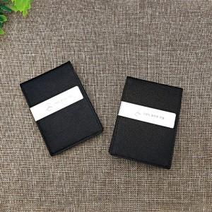

【상세/제작정보】 | * 부직포케이스 100원별도 * 불박인쇄별도문의

【인쇄/포장옵션】 | 레이저, 불박 / 포장지포장

【공급단가】 | 수량 | 100~ | 500~ | 1,000~ | 2,000~ | 3,000~
*VAT별도 | 단가 | 12,820원 | 12,350원 | 11,870원 | 11,400원 | 11,110원

【상품 URL】 | https://dev.easy1.co.kr:443/src/goods_detail.php?gdno=15501

